OTA
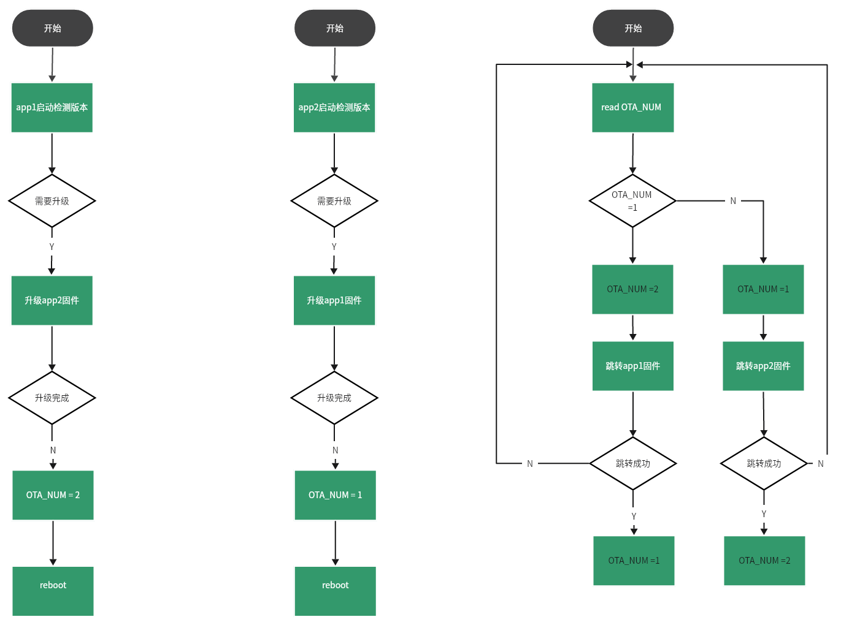
系统架构图

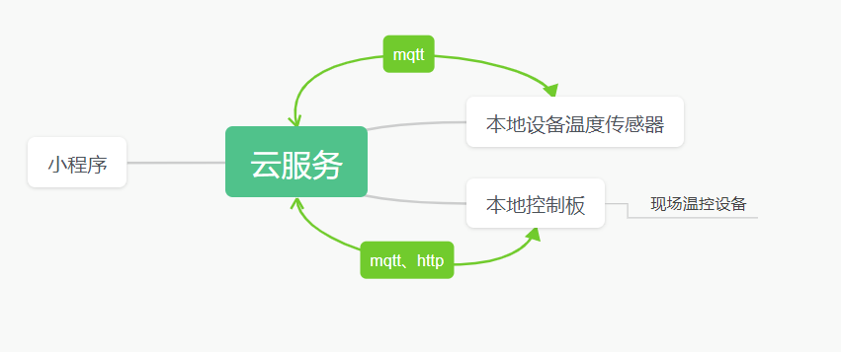

功能需求
小程序： 1、显示本地设备的基本参数：包括温度，压力，设备运行参数，运行状态，历史数据的增删改查 2、用户管理功能：用户增删改查，使用权限的管理，比如可以浏览指定设备的参数，或者修改参数等权限 3、通过小程序可以远程控制本地设备
云服务 1、支撑小程序的正常运转 2、本地温度传感器通过mqtt协议周期上传本地室内温度 3、通过mqtt与本地控制板进行数据的交互，本地控制板通过mqtt周期上传当前设备运转状态以及参数信息 4、本地控制板通过http可以进行ota固件的升级，提供web端或者小程序端的固件管理功能，能够进行增删改查 5、本地有故障能够主动发送报警信息到指定用户手机端 6、历史数据的存储 7、系统运行可靠，对数据有定期备份机制，对部署的服务有自动值守功能，有故障能够自动恢复，目前数据量不大，设备数量低于2000个，用户低于1000

mqtt消息
控制板--->服务端(周期性上传) { "Dev ID":"866289037465624", "Status Data": { "Out Tem":"45", "In Tem":"26", "Front Pressure":"0.5", "After Pressure":"0.5", "Status":"4" }, "Dev Params": { "Version":"V3.0.1", "Set Out Tem":"45", "Set In Tem":"23", "Upload Period(second)":"10" } } 服务端--->控制板（周期下发） { "Dev ID":"866289037465624", "Room Temp": { "Room 1 Temp":"15", "Room 2 Temp":"18", "Room 3 Temp":"16", "Room 4 Temp":"17", "Room 5 Temp":"15", "Room 6 Temp":"13", "Room 7 Temp":"12", "Room 8 Temp":"21", "Room 9 Temp":"20", "Room 10 Temp":"15" } } 服务端--->控制板 { "Dev ID":"866289037465624", "Dev Ctrl": { "Updat Frimware":"1", "Reboot Dev":"1", "Power ctrl":"1", "Set Out Temp":"45", "Set Room Temp":"23", "Set Upload Period(second)":"13" } } 温度传感器--->服务端 { "Sensor ID":"866289037465624", "Room Temp": { "Temp":"15" } }
升级机制： 1、控制板主动get云端固件版本号，如果版本不一致，进入升级模式； 2、控制板每get一次后，云端每次返回1kbyte+2个字节（crc)，最后一帧数据不足1024字节的，按照实际字节处理 3、为防止设备变砖，服务端存放两个版本的固件链接。 设备请求http数据格式：39.106.131.169:9006/api/ota/a/866289037465624或39.106.131.169:9006/api/ota/b/866289037465624 服务端返回版本号格式： {V1.0.0,33,39.106.158.131/api/ota/866289037465624/}, 版本号：V1.0.0； 固件数据帧数：33； 固件首帧数据连接：106.158.131/api/ota/866289037465624/1 固件最后一帧数据连接：106.158.131/api/ota1/866289037465624/33

Sheet1
